WBS
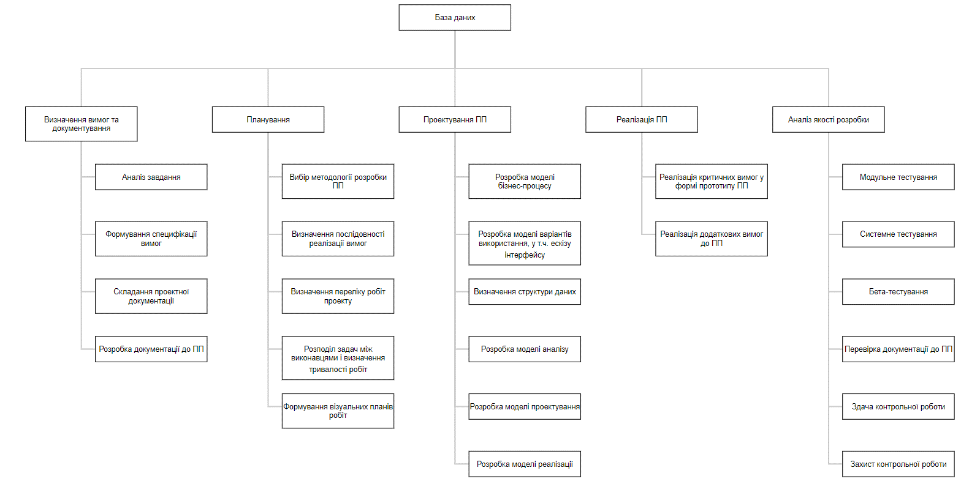
Учасник проекту | Менеждер проекту | Розробник | Інженер з БД | Дизайнер | Системний аналітик | Бізнес-аналітик | Тестувальник
Акименко
Шальнова

ID роботи | Рівень 1 | Рівень 2 | Роз'яснення щодо роботи | Очікувані строки | Відповідальний
 | Визначення вимог та документування
A |  | Аналіз завдання |  | 2021-01-26 | Шальнова/Акименко
B |  | Формування специфікації вимог | Опис функціональних і нефункціональних вимог | 21.02.2021-02.03.2021 | Шальнова/Акименко
C |  | Складання проектної документації для ПЗ |  | 21.02.2021-31.03.2021 | Шальнова/Акименко
D |  | Розробка документації до ПП | Інструкції адміністратора та користувача, а також пояснювальної записки | 16.04.2021-29.04.2021 | Шальнова/Акименко
 | Планування
E |  | Вибір методології розробки ПП | Scrum | 2021-01-26 | Акименко
F |  | Визначення послідовності реалізації вимог |  | 2021-03-04 | Шальнова
G |  | Визначення переліку робіт проекту |  | 2021-01-26 | Акименко
H |  | Розподіл задач між виконавцями і визначення тривалості робіт |  | 2021-01-27 | Шальнова/Акименко
J |  | Формування візуальних планів робіт | Діаграма Ганта, мережевий графік | 29.01.2021-08.02.2021 | Шальнова/Акименко
 | Проектування ПП
K |  | Розробка моделі бізнес-процесу |  | 09.02.2021-17.02.2021 | Шальнова
L |  | Розробка моделі варіантів використання, у.т.ч. ескізу інтерфейсу | Формування головних сценаріїв для кожної функціональної вимоги | 21.02.2021-03.03.2021 | Шальнова/Акименко
M |  | Визначення структури даних |  | 18.02.2021-20.02.2021 | Акименко
N |  | Розробка моделі аналізу | Опис потоків подій для кожної функціональної вимоги, ранжування вимог за рівнем критичності, опис тестових прикладів для перевірки реалізаціх вимог | 04.03.2021-10.03.2021 | Шальнова
O |  | Розробка моделі проектування (критичних функціональних вимог, некритичних вимог) | Опис класів та побудова діаграм класів | 11.03.2021-17.03.2021 | Шальнова
P |  | Розроблення моделі реалізації | Проектування архітектури ПП | 18.03.2021-25.03.2021 | Акименко
 | Реалізація ПП
Q |  | Реалізація критичних вимог у формі прототипу ПП |  | 01.04.2021-15.04.2021 | Акименко
R |  | Реалізація додаткових вимог до ПП |  | 16.04.2021-29.04.2021 | Акименко
 | Аналіз якості розробки
S |  | Модульне тестування | у т.ч. усунення помилок | 09.04.2021-16.04.2021 | Шальнова/Акименко
T |  | Системне тестування | у т.ч. усунення помилок | 17.04.2021-26.04.2021 | Шальнова/Акименко
U |  | Бета-тестування | у т.ч. усунення помилок | 28.04.2021-12.05.2021 | Шальнова/Акименко
V |  | Перевірка документації до ПП | у т.ч. усунення помилок | 13.05.2021-17.05.2021 | Шальнова/Акименко
W |  | Здача контрольної роботи |  | 2021-04-27 | Шальнова/Акименко
X |  | Захист контрольної роботи |  | 2021-05-18 | Шальнова/Акименко

